Лист2
Bug -reports
ID | BR678431 | BR678432 | BR678432 | BR678432

Summary | No button De/Eng | The words are translated not in German but in English | The button Facebook and Twitter don’t active | The list is not egual and the text is not egual, and the points are together
Pre-conditions | Open the website https://lasagradafamiliatickets.de | Open the website https://lasagradafamiliatickets.de | Open the website https://lasagradafamiliatickets.de | Open the website https://lasagradafamiliatickets.de

Steps | 1. Go to the main menu | 1. Go to the main menu | 1. Go to the main menu | 1. Go to the main menu
 | 2. Click on the button "Tickets" | 2. Click on the button "Neueste Beitrage" | 2. Scroll down to the end of the left side bar menu | 2. Click on the button "Neueste Beitrage"
 |  | 3. Click on the button "Biografie von Antoni Gaudi" |  | 3. Click on the button Fakten Uber die Basilica
 |  | 4. Scroll down to the end of the left side bar menu

Actual result | On the main menu , I cant to find a button to change languageDe/Eng and wnen I click on the button "Tickets Kaufen" I go to the next website "Tiqets.com " And on this website there is "Hi, we're also avaible in English " and there is a button to change Language De/Usd | When I go to the end of the left side bar menu a few words are in english " rating" , "1 visitor rated", "4 stars out of five" | When I go to the end of the left side bar menu a button Facebook and the button Twitter are not active. | When I scroll down list on the section "Neueste Beitrage" - "Facten uber die Basilica " the list is not egual for reading . The title "Fakten " is very high . The text "Ich habe einige…" is bold. There is space between the points 1,2. The text "Auftraggeber " is under the point 3

Expected Result | There is a button to change language from German to English , after going to the main menu | All words must be in German | The button Facebook and Twitter must be active | The list must be egual , and there is not space between the points and the text "Auftraggeber" must be near the points 4,5,6. And the points must be not together , but every points on the next line

Environment | Version 101.0.4951.67 , (64 bit) | Version 101.0.4951.67 , (64 bit) | Version 101.0.4951.67 , (64 bit)
Severity | low | low | low
Priority | high | low | low

Attachment | 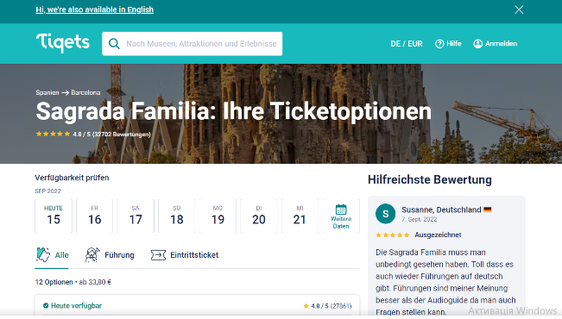 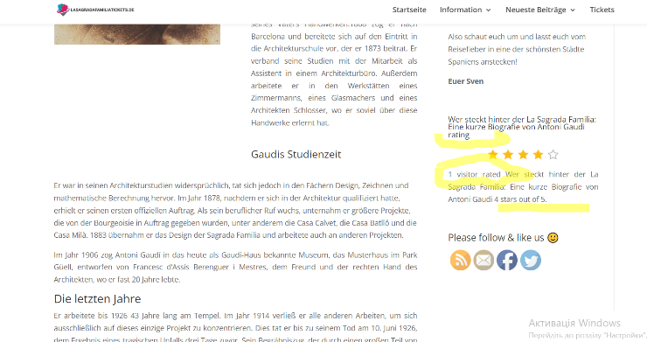 |  | 